ศทบ.1
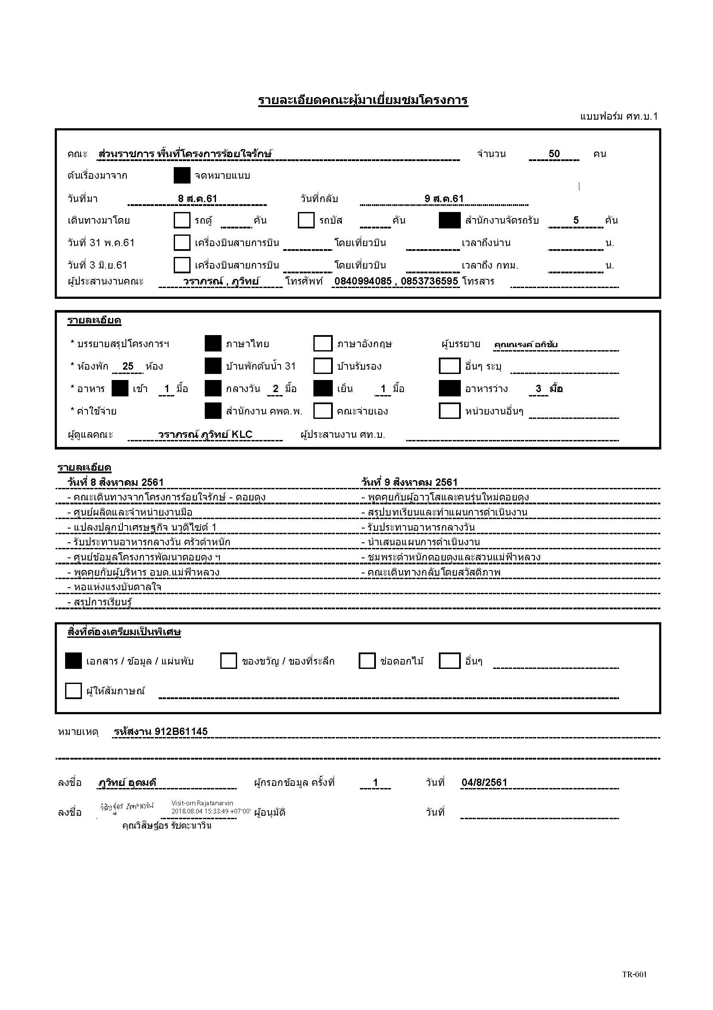

กำหนดการ
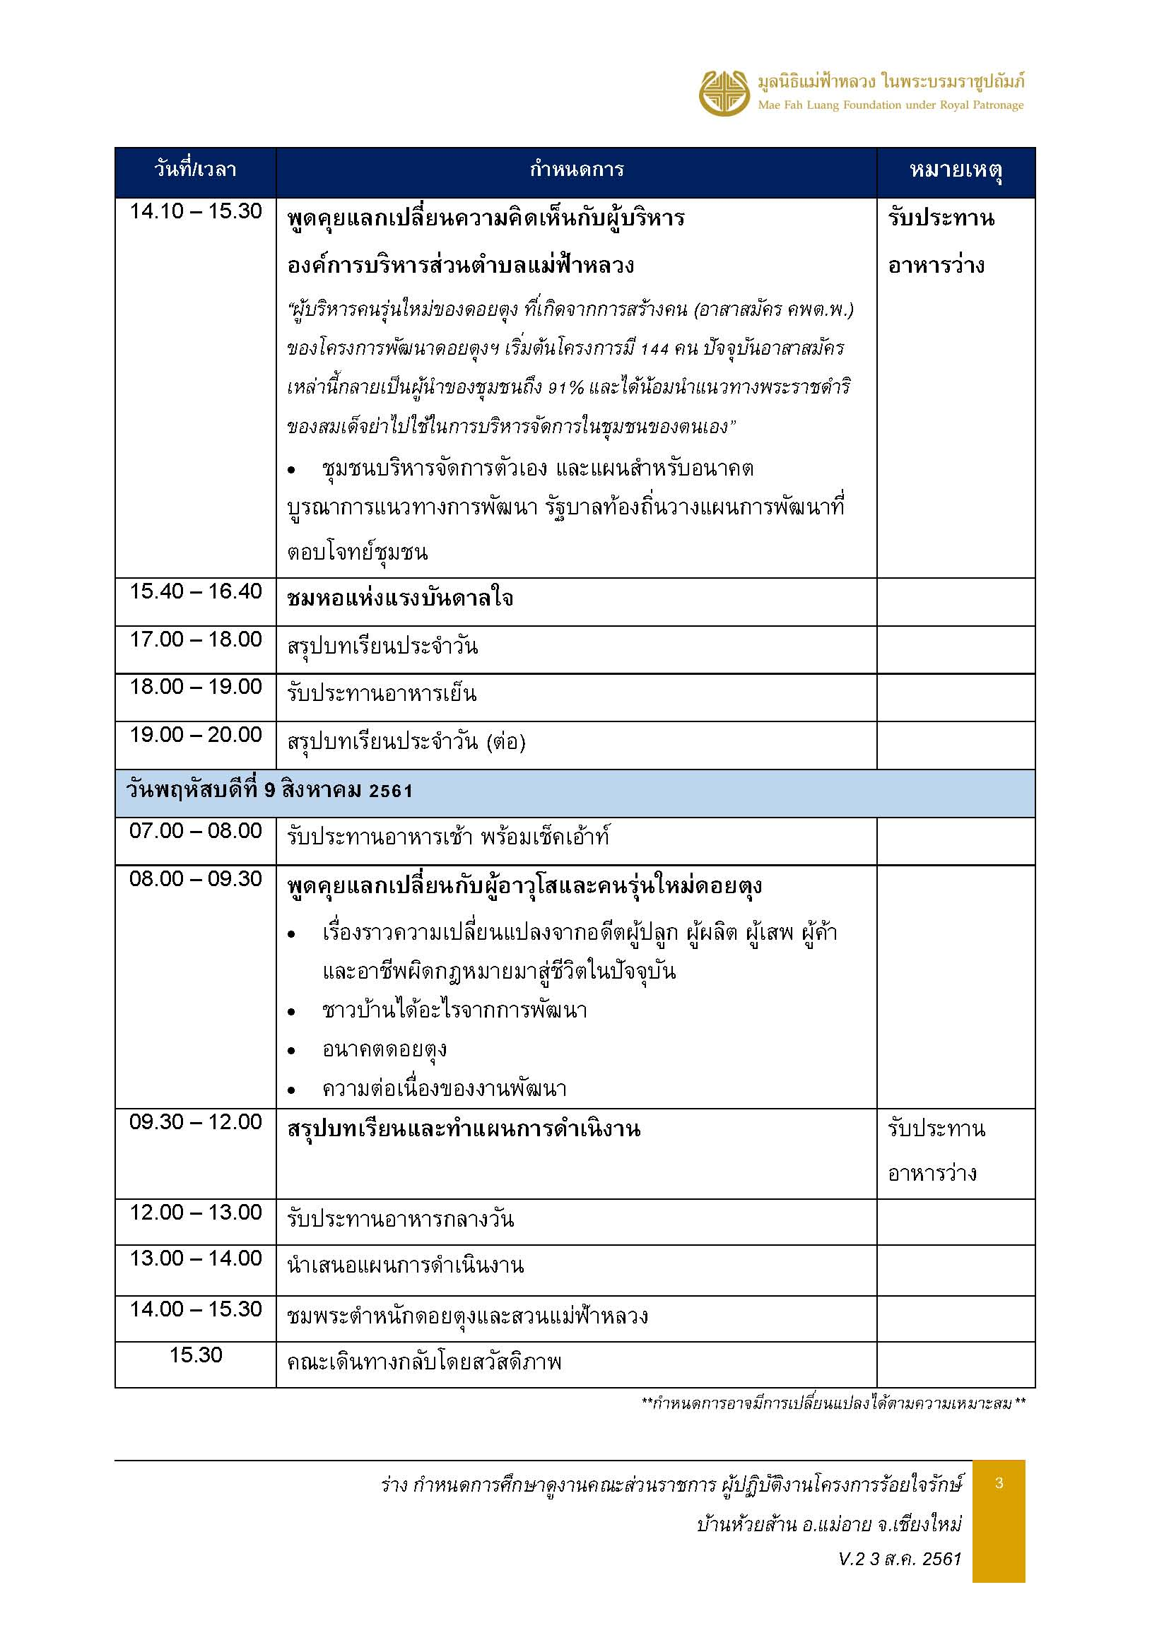
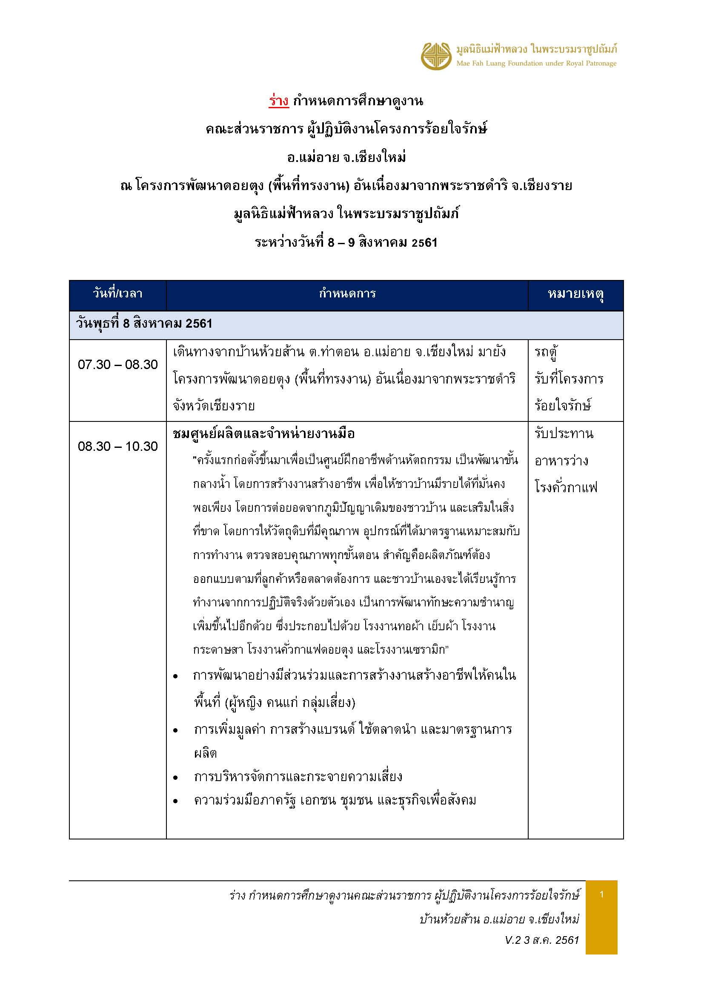
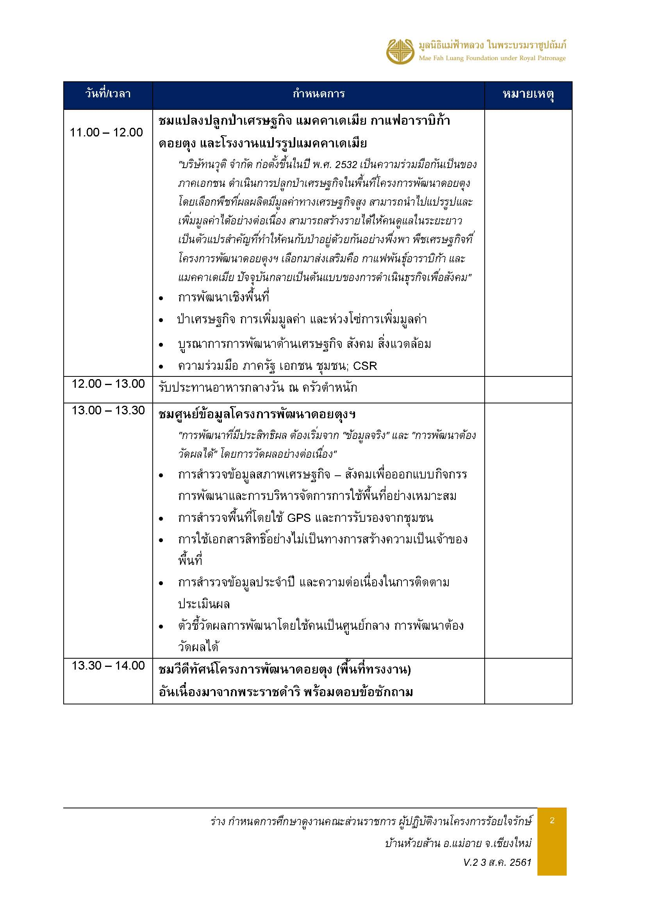

ห้องประชุม VIP
ฟริปชาร์จ 1
ฟริปชาร์จ 2
ฟริปชาร์จ 3
ฟริปชาร์จ 4

โต๊ะกลาง

 |  | 7 ตัว |  |  |  | 7 ตัว
 |  |  | 6 ตัว |  | 6 ตัว

โต๊ะตั้งน้ำดื่ม
 |  |  |  | 2 ตัว
10 ตัว | 10 ตัว
 |  |  |  |  |  |  | 10 ตัว | 10 ตัว

โซฟา
IT

